instrucciones
Evaluación 1 (Parte Práctica)
 |  |  | Chessboard

Instrucciones
 | - | El trabajo deberá de realizarse de forma personal
 | - | Debe enviar solamente su archivo html, css y/o javascript que realice comprimidos
 | - | Debe mantener su cámara prendida todo momento. Caso contrario se procederá a
 |  | la anulación de la evaluación
 | - | El puntaje máximo es de 20 puntos.

Enunciado
 | - | Desarrollar una aplicación web que muestre un tablero de ajedrez.
 | - | La aplicación debe cumplir lo especificado en las historias

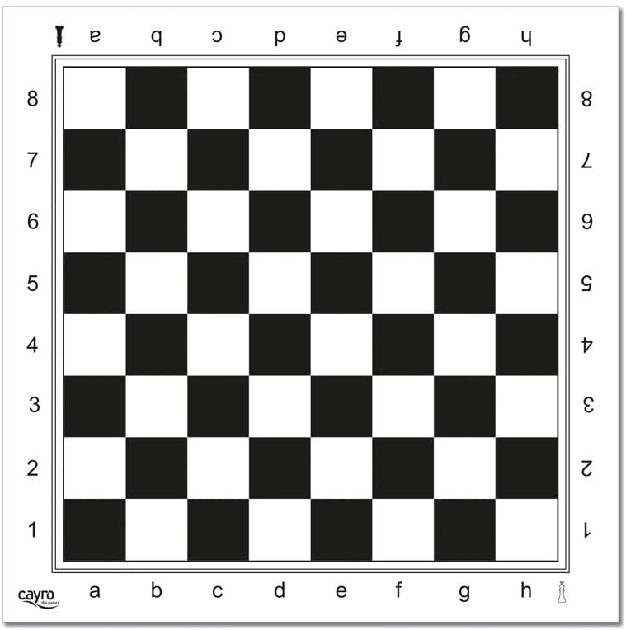

Evaluación y rúbrica
 | - | Se encuentra detallada en la hoja evaluación

